画像
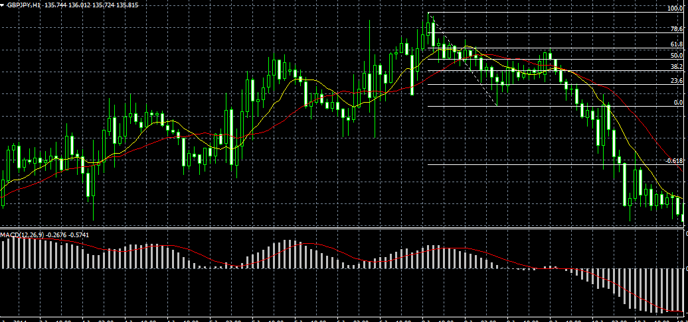

⇐ ｽﾄｯﾌﾟ

ｴﾝﾄﾘｰ ⇒

ﾘﾐｯﾄ ⇒

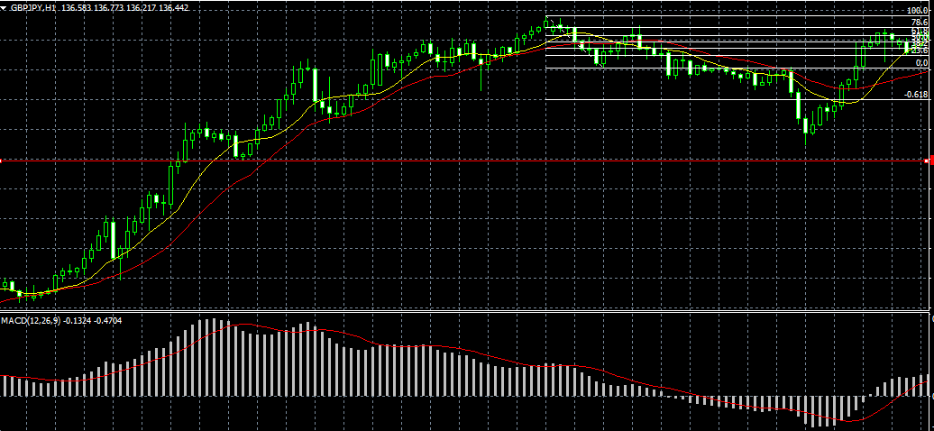
⇐ ｽﾄｯﾌﾟ

⇐ エントリー

⇐ リミット

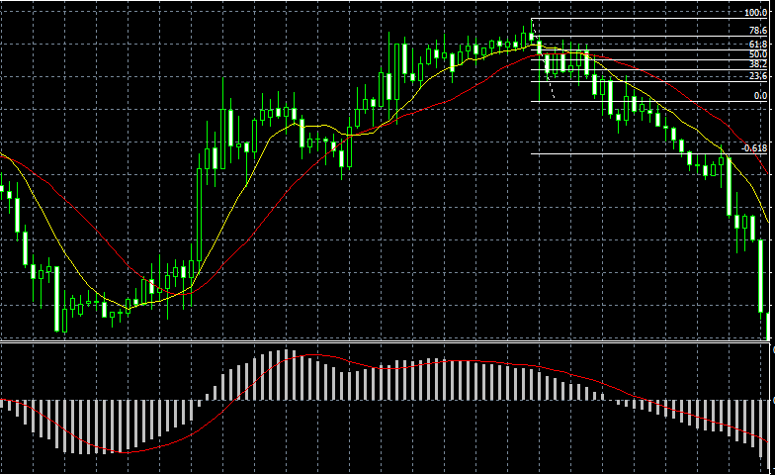
⇐ ｽﾄｯﾌﾟ

⇐ エントリー

⇐ リミット

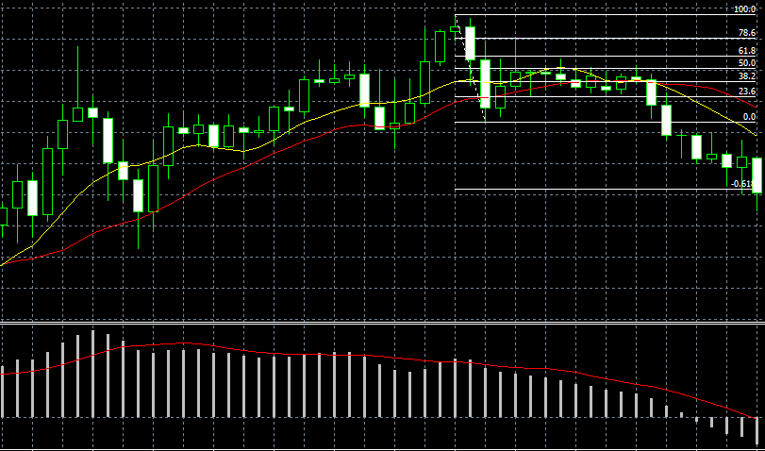

⇐ ｽﾄｯﾌﾟ

ｴﾝﾄﾘｰ ⇒

ﾘﾐｯﾄ ⇒

